SPD Pelatihan kab

 | Lampiran 2
 | Surat Tugas : |  |  |  |  |  |  | Cek tanggal
 | Nomor | : | B-921.2E/17010/VS.300/2025
 | Tanggal | : | 27 Agustus 2025

 |  |  |  | Berangkat dari |  | : | Kantor BPS Kabupaten Bengkulu Selatan
 |  |  |  | (Tempat kedudukan) |  |  |  | Cek tanggal berangkat
 |  |  |  | Pada tanggal |  | : | 2025-09-01
 |  |  |  | Ke |  | : | Hotel Marina | Cek kota tujuan

 |  |  |  |  |  |  | Kepala BPS Kabupaten Bengkulu Selatan

 |  |  |  |  |  |  | Mohammad Fathan Romdhoni, SST., M.Sc
 |  |  |  |  | NIP. 19830616 200602 1 003
II. | Tiba di | : | Hotel Marina
 | Pada tanggal | : | 2025-09-01
 |  |  |  |  |  |  | Mengetahui : | Tanggal Waktu Kembali
 |  |  |  |  |  |  | Hotel Marina

 | Kembali dari | : | Hotel Marina
 | Pada tanggal | : | 2025-09-02

III. | Tiba kembali di : |  | Kota Manna | Telah diperiksa dengan keterangan bahwa perjalanan tersebut atas
 | (Tempat kedudukan) |  |  | perintahnya dan semata-mata untuk kepentingan jabatan dalam waktu
 | Pada tanggal : |  | 2025-09-02 | yang sesingkat-singkatnya |  |  |  | Sesuaikan tanggal waktu kembali

Pejabat Pembuat Komitmen |  |  |  | Pejabat Pembuat Komitmen

Defri Ariyanto, SST,.M.M |  |  |  | Defri Ariyanto, SST,.M.M
NIP. 19870127 200912 1 002 |  |  |  | NIP. 19870127 200912 1 002
IV. | Catatan Lain-lain :
V | Perhatian :
 | Pejabat yang berwenang memberikan SPPD, Pegawai yang melakukan perjalanan dinas, para pejabat yang
 | mengesahkan tanggal berangkat/tiba serta Bendaharawan bertanggung jawab berdasarkan peraturan-peraturan
 | keuangan Negara apabila Negara menderita rugi akibat kesalahan, kelalaian dan kealpaannya.

REF
DAFTAR NAMA PEGAWAI (KONDISI 1 JANUARI 2024)

NO. | NAMA PEGAWAI | NIP | JABATAN | GOLONGAN | NIP LAMA | NOMOR REKENING GAJI | KENDARAAN DINAS | KET. | E-mail BPS

(1) | (2) | (3) | (4) | (5) | (6) | (7) | (8) | (9) | (10)
1 | Mohammad Fathan Romdhoni, S.S.T., M.Sc | 19830616 200602 1 003 | Kepala BPS Kabupaten Bengkulu Selatan | Pembina Tingkat I (IV/b) | 340017842 | 339101003576507 | RODA 4 |  | fathan@bps.go.id
2 | Engky Hendarmadi R, SE | 19831110 200604 1 013 | Kasubbag Umum | Penata (III/c) | 340018800 | 015001021837502 | RODA 2 |  | engkyhendarmadi@bps.go.id
3 | Wilson, SE | 19710906 199401 1 001 | Statistisi Ahli Muda | Penata (III/c) | 340014258 | 015001021830500 |  |  | wilson@bps.go.id
4 | Risalimin Sarwidi, SE | 19780111 200604 1 020 | Statistisi Ahli Pertama | Penata Muda Tingkat I (III/b) | 340018801 | 7188758438 |  |  | risalimin@bps.go.id
5 | Rossi Bettega, SE | 19790508 201101 1 001 | Statistisi Ahli Muda | Penata (III/c) | 340054764 | 568401000685508 |  |  | rossi@bps.go.id
6 | Sirman Tohadi, S.M. | 19810423 201101 1 012 | Statistisi Ahli Pertama | Penata Muda Tingkat I (III/b) | 340054768 | 568401000683506 |  |  | sirman@bps.go.id
7 | Edianto, SE | 19820907 201101 1 009 | Statistisi Ahli Muda | Penata Tingkat I (III/d) | 340054826 | 557001000788503 |  |  | edianto@bps.go.id
8 | Nopti Rianah, SP | 19821128 201101 2 012 | Statistisi Ahli Muda | Penata (III/c) | 340054756 | 015001023601509 |  |  | noptirianah@bps.go.id
9 | Alen Juitasari, SM | 19840116 200911 2 001 | Statistisi Ahli Pertama | Penata Muda (III/a) | 340053181 | 015001021940509 |  |  | alensari@bps.go.id
10 | Sri Wahyu Nengsi, SE | 19850720 201101 2 013 | Statistisi Ahli Pertama | Penata Muda (III/a) | 340054769 | 031801019054504 |  |  | sri.nengsi@bps.go.id
11 | Donny Wijaya | 19851225 200911 1 001 | Fungsional Umum | Pengatur Tingkat I (II/d) | 340053026 | 015001021831506 |  |  | donywijaya@bps.go.id
12 | Yayuk Kurnia Ningsih, S.I.Kom. | 19860312 201101 2 018 | Statistisi Ahli Muda | Penata Tingkat I (III/d) | 340054771 | 562301001991502 |  |  | yayuk.kn@bps.go.id
13 | Andi Okta Fengki, S.Si, M.Si | 19861018 201003 1 001 | Statistisi Ahli Muda | Penata Tingkat I (III/d) | 340053577 | 7145942572 |  |  | andiokta@bps.go.id
14 | Defri Ariyanto, SST.,M.M | 19870127 200912 1 002 | APK APBN Ahli Muda | Penata Tingkat I (III/d) | 340053296 | 015001050374505 |  |  | defri@bps.go.id
15 | Mei Ruksiska Br. Nainggolan, SE | 19950519 202203 2 007 | Statistisi Ahli Pertama | Penata Muda (III/a) | 340061414 | 015001074260500 |  | Pengelola BMN | mei.ruksiska@bps.go.id
16 | Fitriani St, SE | 19960110 202203 2 018 | Statistisi Ahli Pertama | Penata Muda (III/a) | 340061305 | 015001074259509 |  | Bendahara Pengeluaran | fitriani.st@bps.go.id
17 | Intan Yusniasary, S.Tr.Stat. | 19960330 201901 2 002 | Statistisi Ahli Pertama | Penata Muda (III/a) | 340058785 | 011501104526507 |  |  | intan.yusniasary@bps.go.id
18 | Siratul Firdaus, S.Tr.Stat. | 19960426 201901 1 001 | Statistisi Ahli Pertama | Penata Muda Tingkat I (III/b) | 340058981 | 015001054192507 |  |  | siratulf@bps.go.id
19 | Muhammad Pasya Fitra Paligie, S.Tr.Stat. | 19980203 202104 1 002 | Statistisi Ahli Pertama | Penata Muda Tingkat I (III/b) | 340060226 | 015001067634506 |  |  | pasya.fitra@bps.go.id
20 | Muhammad Fauzi Fahzan Ariski, S.Tr.Stat. | 19990330 202201 1 002 | Statistisi Ahli Pertama | Penata Muda (III/a) | 340060779 | 015001074101502 |  |  | fahzan.ariski@bps.go.id
21 | Ratu Kintan Karina A.P, S.Tr.Stat. | 19991104 202201 2 003 | Pranata Komputer Ahli Pertama | Penata Muda Tingkat I (III/b) | 340060873 | 015001074100506 |  |  | kintan.karina@bps.go.id
22 | Guntur Nugroho, S.Tr.Stat. | 20001031 202310 1 004 | Statistisi Ahli Pertama | Penata Muda (III/a) | 340062468 | 7252414074 |  | CPNS: TMT 1 Oktober 2023 | guntur.nugroho@bps.go.id
23 | Alya Azzahra, S.Tr.Stat. | 20010929 202302 2 004 | Statistisi Ahli Pertama | Penata Muda (III/a) | 340061670 | 015001078601504 |  | CPNS: TMT 1 Februari 2023 | alya.azzahra@bps.go.id
24 | Hana Raihanatul Jannah S.Tr.Stat. | 20020425 202412 2 001 | Pelaksana | Penata Muda (III/a) | 340063200 |  |  | CPNS: TMT 1 Desember 2024 | raihanatul.hana@bps.go.id
25 | Lovidiaz Elsyfa Yessyratna Arif S.Tr.Stat. | 20010525 202412 2 002 | Pelaksana | Penata Muda (III/a) | 340063278 | 3207 0101 0108 506 |  | CPNS: TMT 1 Desember 2024 | lovidiaz.elsyfa@bps.go.id
26 | Amalia Restu Damayanti S.Tr.Stat. | 199910192022012005 | Pelaksana | Penata Muda (III/a) | 340060510 | 34001084309509

 | AFZUMARNI | Mitra - PPL
 | Elen Falen Nadia | Mitra - PPL
 | ENITA AFRILIANI | Mitra - PPL
 | FEBSYAHDILA ALCES | Mitra - PPL
 | Gomadi David Stone | Mitra - PPL
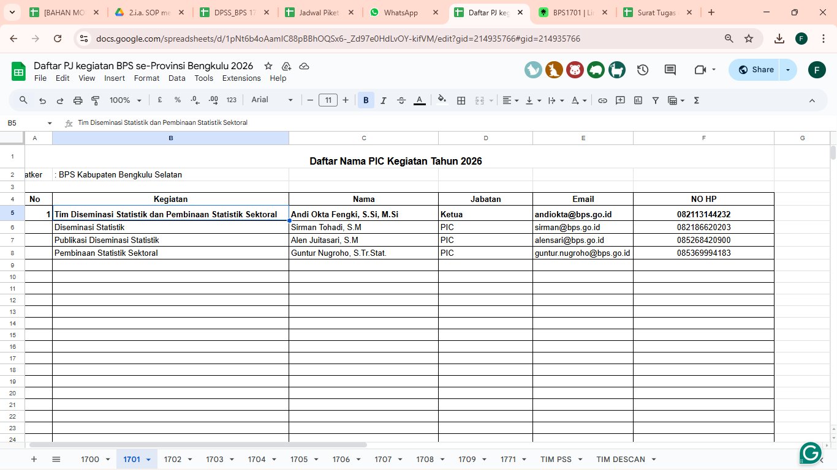
 | Harikarinanda | Mitra - PPL
 | Iis Sugiarti | Mitra - PPL
 | Jeni Rahmayanti | Mitra - PPL
 | MONICA TRI RAHMAWATI | Mitra - PPL
 | MONICA TRI RAHMAWATI | Mitra - PPL
 | Pigo Mardianto | Mitra - PPL
 | RETMI JUNIARTI | Mitra - PPL
 | Sanggera Juliska | Mitra - PPL
 | Satrio Negoro | Mitra - PPL
 | Siti Marfu'ah | Mitra - PPL
 | Sri jayanti | Mitra - PPL
 | Atina Amelia Rahayu | Mitra - PPL
 | BELLA DESTA SARI | Mitra - PPL
 | David Widanta | Mitra - PPL
 | Decky Chandra Pratama | Mitra - PPL
 | eci yosita sari | Mitra - PPL
 | Ella septiani s | Mitra - PPL
 | elpa prawita | Mitra - PPL
 | Eriko Oktavian Herpindi | Mitra - PPL
 | Faddila mufianti | Mitra - PPL
 | Heru Mardiansa | Mitra - PPL
 | IKE AGUSTEDI | Mitra - PPL
 | Kurnia Dwi Ferli | Mitra - PPL
 | Kysmiati | Mitra - PPL
 | LIDIA PALINTINA | Mitra - PPL
 | Lize oktavia | Mitra - PPL
 | MUHAMMAD ZAIN | Mitra - PPL
 | Mutiara Pintami | Mitra - PPL
 | Radika Tirta Loka | Mitra - PPL
 | RIGUAN SUNANTO | Mitra - PPL
 | Riwi Indarti | Mitra - PPL
 | SISKA HARYATI | Mitra - PPL
 | Siti meilinda | Mitra - PPL
 | Sri Widiastuti Handayani | Mitra - PPL
 | YEZVI SUHAZTRI YEDI | Mitra - PPL
 | Yuki Fintika Natalia | Mitra - PPL
 | Yulanda Dwi Safitri | Mitra - PPL
 | Arief Gazali | Mitra - PPL
 | Darian Sahdito | Mitra - PPL
 | Elda Aprilia Irwan | Mitra - PPL
 | Nelson Efendi | Mitra - PPL
 | NINI HERNITA | Mitra - PPL
 | Oktipa Wulan Sari | Mitra - PPL
 | Tidi mirianto | Mitra - PPL
 | Wina Fitriani | Mitra - PPL
 | YUSNADI IRIANTO | Mitra - PPL
 | KARTIKA SARI DEWI | Mitra - PPL
 | Srie Nuraini | Mitra - PPL
 | TIYA FEBRIANI | Mitra - PPL
 | ZELYA KHAIRUNNISA | Mitra - PPL
 | Amran Alfian | Mitra - PPL
 | Devi Permata Sari | Mitra - PPL
 | Ega Rahayu | Mitra - PPL
 | HAKIMAH | Mitra - PPL
 | Juni ipita | Mitra - PPL
 | Leryo Veto Tula | Mitra - PPL
 | NABELLA ALIYU HERNIS | Mitra - PPL
 | Nanda Tri Yaswan | Mitra - PPL
 | Nidiana | Mitra - PPL
 | Rahmat Deriansyah Putra, S.M | Mitra - PPL
 | Sartika Primadona | Mitra - PPL
 | Sri maharani putri | Mitra - PPL
 | SUCI PURNAMASYAH PUTERI | Mitra - PPL
 | T. Azmi Reza Fahlevi Nong | Mitra - PPL
 | Wahyuni aprianti | Mitra - PPL
 | Yulia Agustin Pratami | Mitra - PPL
 | DEKA FRANATA RACHIM | Mitra - PPL
 | Delta Dewi Andesa | Mitra - PPL
 | Meri Mirnawati | Mitra - PPL
 | Yulita Kumalasari | Mitra - PPL
 | Andres Rahman Cahyono | Mitra - PPL
 | Bedi octavianus | Mitra - PPL
 | Dessy Dyah Pratama | Mitra - PPL
 | HARES | Mitra - PPL
 | Ina maryana.A | Mitra - PPL
 | Niko Herawan | Mitra - PPL
 | Nopian Hartono | Mitra - PPL
 | Tri Gusti Sumarni | Mitra - PPL
 | Yaumi Hasanah | Mitra - PPL
 | Yeti otami | Mitra - PPL
 | Zawiyah Hidayati | Mitra - PPL
 | Agung Rahmat | Mitra - PPL
 | BEATRIK PRADELLA P | Mitra - PPL
 | DEDE JUNAIDI | Mitra - PPL
 | Diko idianto | Mitra - PPL
 | GALUH | Mitra - PPL
 | Jeksen bona parter | Mitra - PPL
 | Richa Trio Aprilia | Mitra - PPL
 | Wince Apriani | Mitra - PPL
 | wiwi herlinda | Mitra - PPL
 | Faizal Indardi | Mitra - PPL
 | Fransiska Widiastuti | Mitra - PPL
 | Heru Dirgantara | Mitra - PPL
 | Iin Resky Puspitasari | Mitra - PPL
 | Justika rahayu | Mitra - PPL
 | Lydea Eftiwin | Mitra - PPL
 | Oktoni Tonadi | Mitra - PPL
 | REZA TRI RESCY | Mitra - PPL
 | Azizah | Mitra - PPL
 | Ega Aprilia | Mitra - PPL
 | Eko Handry | Mitra - PPL
 | Julita Sari | Mitra - PPL
 | Niken Adesi | Mitra - PPL
 | Ninza Julita | Mitra - PPL
 | Reza Deswantara | Mitra - PPL
 | Villi pentene | Mitra - PPL
 | Yogi Apri Yanto | Mitra - PPL
 | Insurni | Mitra - PPL

Form Penilaian BerAkhlak
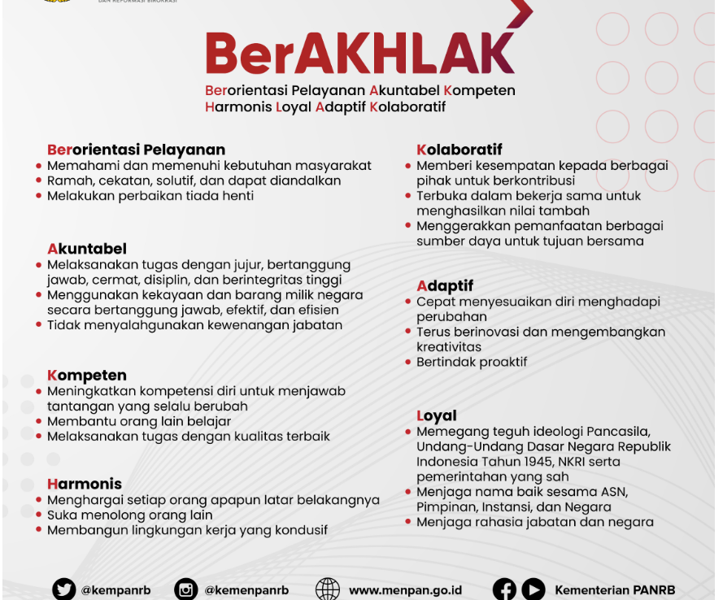
FORM PENILAIAN IMPLEMENTASI BERAKHLAK
Nama Penilai:
Bulan, Tahun:

Keterangan | Skala Penilaian:
1 | Sangat Tidak Setuju
2 | Tidak Setuju
3 | Cukup Tidak Setuju
4 | Netral
5 | Cukup Setuju
6 | Setuju
7 | Sangat Setuju

NO. | NAMA PEGAWAI | Berorientasi Pelayanan | Akuntabel | Kompeten | Harmonis | Loyal | Adaptif | Kolaboratif | Total

(1) | (2) | (3) | (4) | (5) | (6) | (7) | (8) | (9) | (10)
1 | Engky Hendarmadi R, SE | 7 | 7 | 6 | 6 | 7 | 7 | 7 | 47
2 | Wilson, SE | 7 | 7 | 7 | 6 | 6 | 7 | 6 | 46
3 | Risalimin Sarwidi, SE | 6 | 6 | 5 | 6 | 6 | 7 | 7 | 43
4 | Rossi Bettega, SE | 6 | 7 | 6 | 7 | 6 | 6 | 7 | 45
5 | Sirman Tohadi, S.M | 7 | 6 | 6 | 7 | 7 | 7 | 6 | 46
6 | Edianto, SE | 7 | 6 | 7 | 7 | 7 | 7 | 7 | 48
7 | Nopti Rianah, S.P. | 7 | 7 | 7 | 6 | 7 | 6 | 6 | 46
8 | Alen Juitasari, SM | 7 | 6 | 6 | 6 | 7 | 6 | 6 | 44
9 | Sri Wahyu Nengsi, SE | 7 | 6 | 6 | 7 | 6 | 7 | 7 | 46
10 | Donny Wijaya |  |  |  |  |  |  |  | 0
11 | Yayuk Kurnia Ningsih, S.I.Kom. | 7 | 7 | 7 | 7 | 6 | 7 | 7 | 48
12 | Andi Okta Fengki, S.Si, M.Si | 7 | 7 | 7 | 6 | 6 | 6 | 7 | 46
13 | Defri Ariyanto, S.ST | 7 | 7 | 7 | 7 | 7 | 6 | 6 | 47
14 | I Rani Mandasari, S.Si. | 7 | 6 | 7 | 7 | 6 | 7 | 7 | 47
15 | Mei Ruksiska Br. Nainggolan, A.Md | 7 | 7 | 7 | 6 | 7 | 6 | 6 | 46
16 | Fitriani St, A.Md | 7 | 7 | 7 | 6 | 7 | 6 | 6 | 46
17 | Intan Yusniasary, S.Tr.Stat. | 6 | 6 | 7 | 7 | 6 | 6 | 6 | 44
18 | Siratul Firdaus, S Tr Stat. | 6 | 6 | 6 | 7 | 7 | 7 | 6 | 45
19 | Muhammad Pasya Fitra Paligie, S.Tr.Stat. | 7 | 7 | 6 | 7 | 6 | 7 | 7 | 47
20 | Muhammad Fauzi Fahzan Ariski, S.Tr.Stat. | 7 | 7 | 7 | 6 | 7 | 6 | 7 | 47
21 | Ratu Kintan Karina A.P, S.Tr.Stat. | 7 | 7 | 7 | 6 | 7 | 7 | 7 | 48
22 | Guntur Nugroho, S.Tr.Stat. | 7 | 7 | 7 | 6 | 7 | 7 | 7 | 48
23 | Alya Azzahra, S.Tr.Stat. | 7 | 7 | 7 | 7 | 7 | 6 | 7 | 48

 |  | Berorientasi Pelayanan | Akuntabel | Kompeten | Harmonis | Loyal | Adaptif | Kolaboratif
 |  | Memahami dan memenuhi kebutuhan masyarakat | Melaksanakan tugas dengan jujur, bertanggung jawab, cermat, disiplin, dan berintegritas tinggi. | Meningkatkan kompetensi diri untuk menjawab tantangan yang selalu berubah | Menghargai setiap orang apapun latar belakangnya | Memegang teguh ideologi Pancasila, Undang-Undang Dasar Negara Republik Indonesia Tahun 1945, NKRI serta pemerintahan yang sah | Cepat menyesuaikan diri menghadapi perubahan | Memberi kesempatan kepada berbagai pihak untuk berkontribusi
 |  | Ramah, cekatan, solutif, dan dapat diandalkan | Menggunakan kekayaan dan barang milik negara secara bertanggung jawab, efektif, dan efisien | Membantu orang lain belajar | suka menolong orang lain | Menjaga nama baik sesama ASN, Pimpinan, Instansi, dan Negara | Terus berinovasi dan mengembangkan kreativitas | Terbuka dalam bekerja sama untuk menghasilkan nilai tambah
 |  | Melakukan perbaikan tiada henti | Tidak menyalahgunakan kewenangan jabatan | Melaksanakan tugas dengan kualitas yang terbaik | Membangun lingkungan kerja yang kondusif | Menjaga rahasia jabatan dan negara | Bertindak proaktif | Menggerakkan pemanfaatan berbagai sumber daya untuk tujuan bersama

